사전정리
1
2
3-1
3-2
번호 | 컴포넌트 |  | 비고
1 | 단일 텍스트 박스 | EDITBOX
2 | 단일 텍스트 박스 와 팝업 검색 | EDITBOXSEARCHPOPUP
3 | 단일 드롭 다운 리스트 | COMBOBOX
4 | 범위 달력 | BETWEENDATEFIELD
4
5
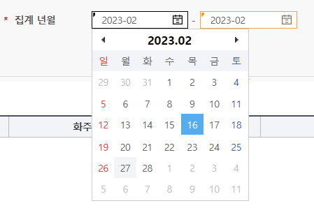
5
5 | 범위 달력 (월) | BETWEENMONTHFIELD
6 | 범위 텍스트 박스 | BETWEENEDITBOX
7 | 범위 달력 시간 | BETWEENDATETIMEFIELD
7
8 | 달력 | DATEFIELD
6
9 | 범위 달력 (월) - 싱글 | MONTHFIELD
10 | 단일 텍스트 박스 (멀티라인) | EDITBOXMULTILINE
11 | 단일 텍스트 박스 와 팝업 검색 (멀티라인) | EDITBOXPOPUPMULTI
8
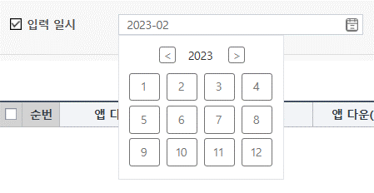
9
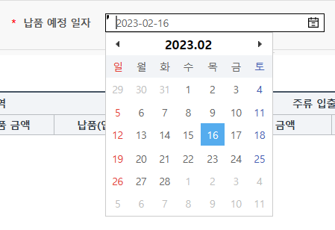

10
11

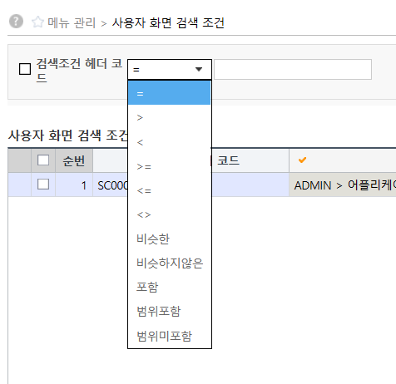
번호 | 연산자 |  | 비고
1 | = | =
2 | > | >
3 | < | <
4 | >= | >=
5 | <= | <=
6 | <> | <>
7 | 비슷한 | LIKE
8 | 비슷하지않은 | NOT LIKE
9 | 포함 | IN
10 | 범위포함 | BETWEEN
11 | 범위미포함 | NOT BETWEEN

2
12
11
번호 | 검색조건 - 기본값(변수) |  | 비고
1 | #{CTKEY} | 센터 마스터 코드
2 | #{OWKEY} | 화주 마스터 코드
3 | #{LOGGRPCD} | 물류그룹 마스터 코드
4 | #{CONTACTXAC} | 매입처별 담당자 마스터 코드
5 | today |  | 확인 필요
6 | #{CD_COMPANY}
7 | #{URKEY}
8 | #{CONTACTXAC}
9 | SYSDATE |  | 확인 필요
10 | #{STATUS_CD}
11 | 00 | 고정 값
4
12 | 달력 유형의 컴포넌트인 경우, 초기 값이 없으면 현재일시를 검색조건의 "날짜표시형태"로 보여준다.

번호 | 검색조건 - 날짜형식(YMD_FORMAT) |  | 비고
1 | YYYYMMDDHH24MISS | 년월일(24)시분초
2 | YYYYMMDD | 년월일
3 | YYYYMM | 년월

번호 | 검색ID (SEARCHID) |  | 비고
1 | 10 | 애플리케이션
2 | 20 | 관리자 기준 코드
3 | 30 | 다국어 어플리케이션 메시지
4 | 40 | 거래처
5 | 50 | 화주
6 | 60 | 센터
7 | 70 | 사용자 그룹
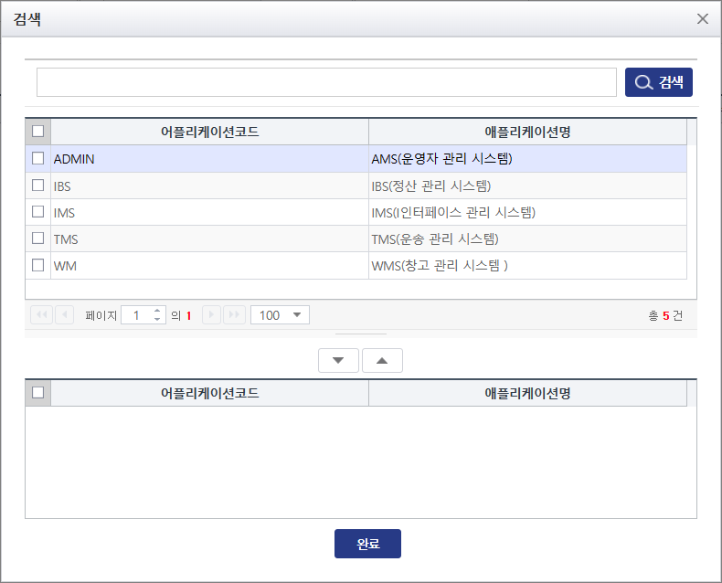
8 | 80 | 사용자
9 | 90 | 상품 그룹
10 | 1100 | 직납거래처
11 | 1200 | 대표거래처
12 | 100 | 상품 단위
13 | 110 | 상품
공통 검색 팝업창을
오픈하고 검색ID
"10" (애플리케이션) 해당하는
정보를 서버에서 전달 받은
컬럼 명을 표시.
14 | 120 | 대체 코드
15 | 130 | 사용자 화면 검색 조건
16 | 140 | 사용자 화면
17 | 150 | 메뉴
18 | 160 | ROLE
19 | 170 | 시스템 환경 설정
20 | 180 | 표준 시간대
21 | 190 | 구역
22 | 200 | 로케이션
23 | 210 | 단위 적재 용기 코드
24 | 220 | 재고 속성
25 | 230 | 우편 번호
26 | 240 | 웨이브
27 | 250 | 적치 로케이션
28 | 260 | 센터 환경 설정
29 | 270 | 단위
30 | 280 | 피킹 존
31 | 300 | ERP 저장 위치
32 | 310 | 장비
33 | 410 | 대표거래처유형
34 | 420 | 물품그룹코드(카테고리)
35 | 430 | 점포가맹점계약유형
36 | 440 | 점포반품구분 | 타모듈
37 | 450 | 무재고상품구분
38 | 460 | 체화재고운영구분
39 | 470 | 회차구분
40 | 480 | 잡화거래처구분
41 | 490 | 거래처구분
42 | 500 | 점포발주유형 | 확인 필요
43 | 510 | 상품(용적)구분
44 | 520 | 발주정지구분
45 | 530 | 발주구분
46 | 540 | 용기구분(1,2,4)
47 | 550 | LEVEL(대,중,소)
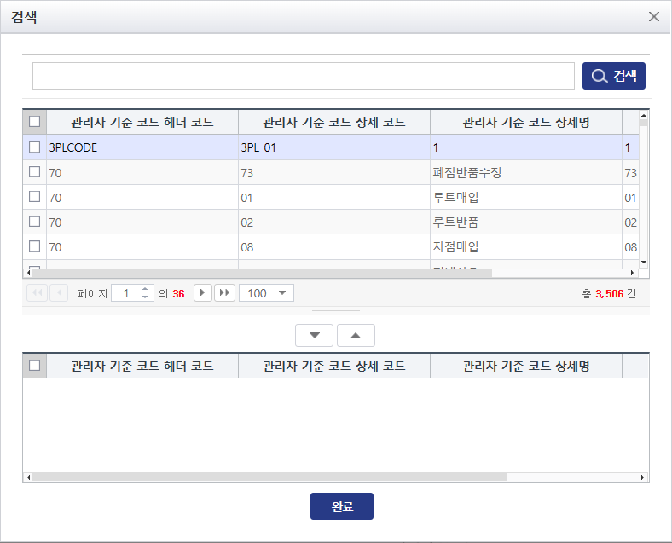
48 | 560 | UOM유형
49 | 570 | 중량UOM
50 | 580 | 길이UOM
51 | 590 | 거리UOM
52 | 600 | 상태
53 | 610 | 언어
공통 검색 팝업창을
오픈하고 검색ID
"20" (관리기준코드) 해당하는
정보를 서버에서 전달 받은
컬럼 명을 표시.
54 | 620 | 운송사유형 | 타모듈
55 | 630 | 통화유형
56 | 640 | 바코드유형
57 | 650 | 물류그룹코드
58 | 660 | 디비젼
59 | 670 | 상품타입(1일반상품, 2이벤트상품) | 확인 필요
60 | 680 | 집기대/중구분
61 | 690 | 톤수구분
62 | 700 | 유통기한체크유형
63 | 400 | 네 또는 아니요
64 | 720 | 점포 코드
65 | 730 | 물품 그룹 코드 (L/C, ICGR)
66 | 740 | 주소 (TXX_MST_ADDT_T) | 확인 필요
67 | 750 | 물품 별 속성
68 | 760 | 세트상품
69 | 770 | 발주그룹 | 타모듈
70 | 780 | 센터별 상품
71 | 790 | 유저별 PUSH ID
72 | 800 | 센터별 점포
73 | 810 | OMS 주문유형별 사유 | 타모듈
74 | 820 | 거래처별 사용자
75 | 1030 | 고객
76 | 1050 | 배차계획 | 타모듈
77 | 1060 | 운송사 | 타모듈
78 | 1070 | TM 품목 그룹 | 타모듈
79 | 1080 | TM 품목 | 타모듈
80 | 1120 | DOC번호 | 타모듈
81 | 1130 | 사용자
82 | 1210 | 영업유형(대) | 타모듈
83 | 1220 | 영업유형(중) | 타모듈
84 | 1230 | 영업유형(소) | 타모듈
85 | 1240 | 제조업체 | 타모듈
86 | 1250 | 미생물검사항목 | 타모듈
87 | 1260 | 미생물가중치마스터 | 타모듈
88 | 1270 | PB안전지수가중치마스터 | 타모듈
89 | 1280 | 심사항목마스터(대) | 타모듈
90 | 1300 | 클레임가중치 | 타모듈
91 | 1320 | 심사항목 | 타모듈
92 | 1670 | TMS차량유형 | 타모듈
93 | 1680 | 운송거점검색 | 타모듈
94 | 1690 | SM(기사)정보 | 타모듈
95 | 1700 | 공용기(상품)
96 | 2000 | [IBS]거점록록 | 타모듈
97 | 1140 | 거점 | 타모듈
98 | 710 | 상품대중소분류
99 | 370 | 대표거래처코드

2-1
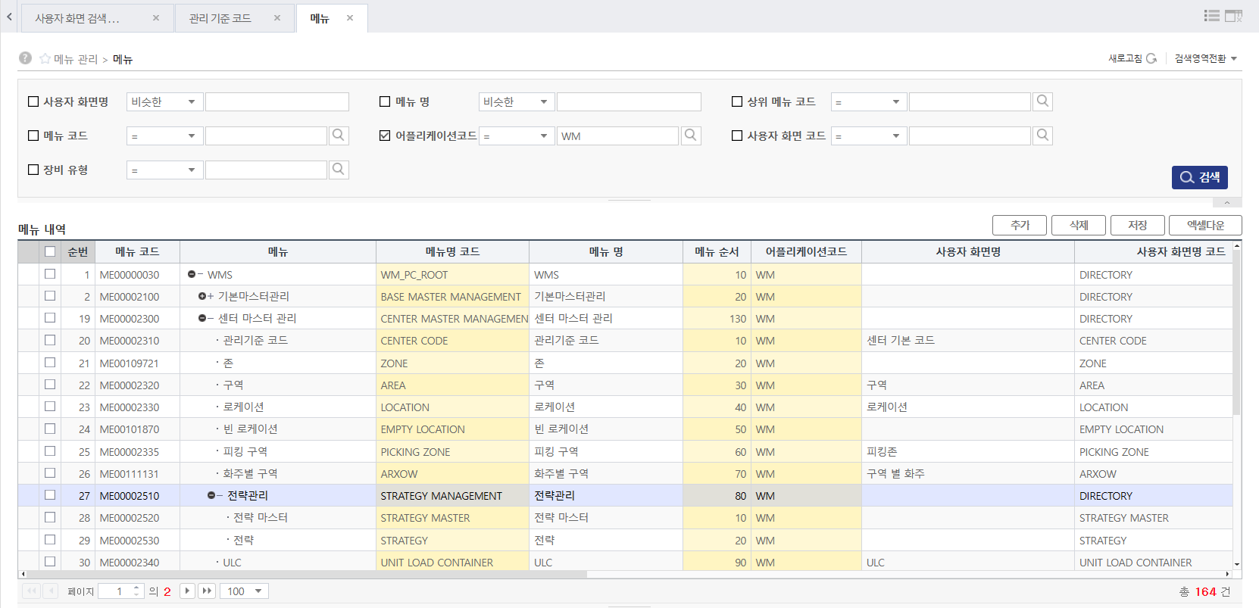

2-1
2-1

3-1~3
3-1
3-1
3-2
3-2

사용자 권한 변경에 따른
상단 연계 모듈 표시 변경

Client PC
Host

Tomcat (WAS)

http://localhost:8080/ams

Internet
Browser
AMS

3-3
3-3

WMS

http://localhost:8080/wms

5-1
5-1

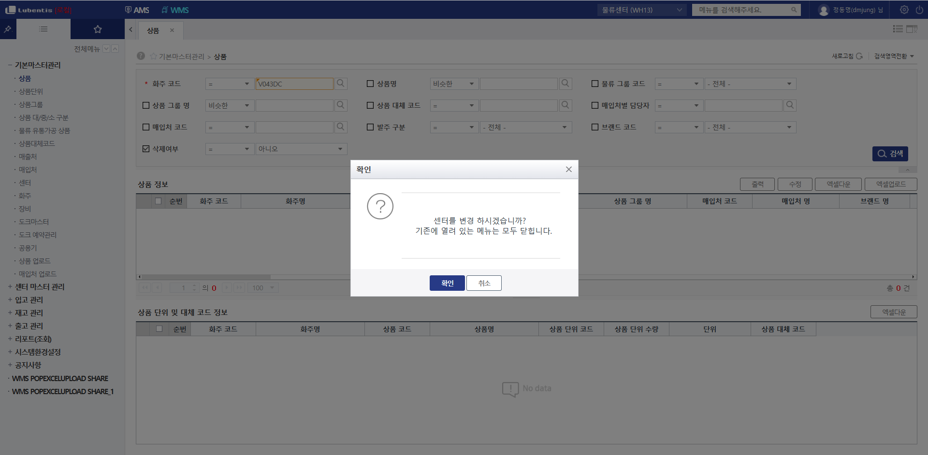

화면 초기화

센터환경설정 변경 (Global DataSet)
5-1

14-1~2
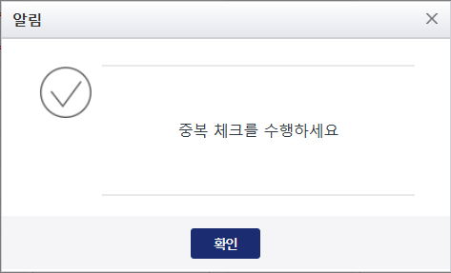
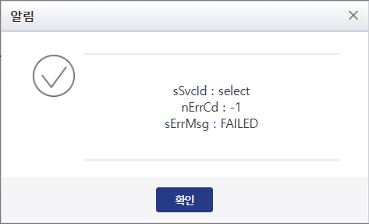

14-1

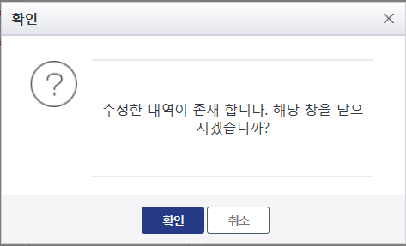
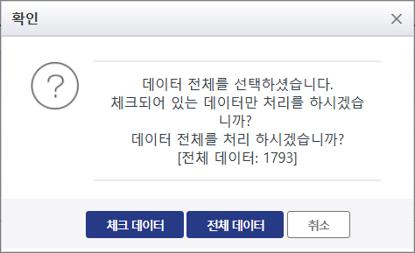

14-3
14-2

7-1~3
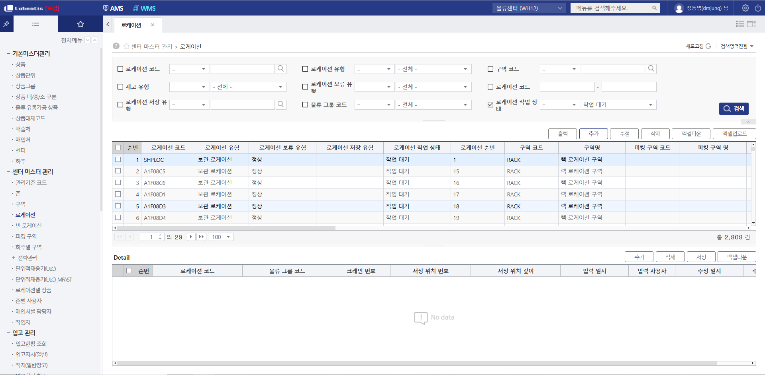

7-2
7-2
7-2
7-2
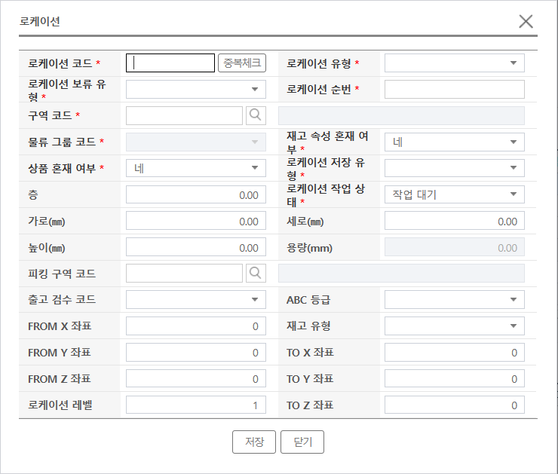

7-1

7-3

7-2

9-1~2
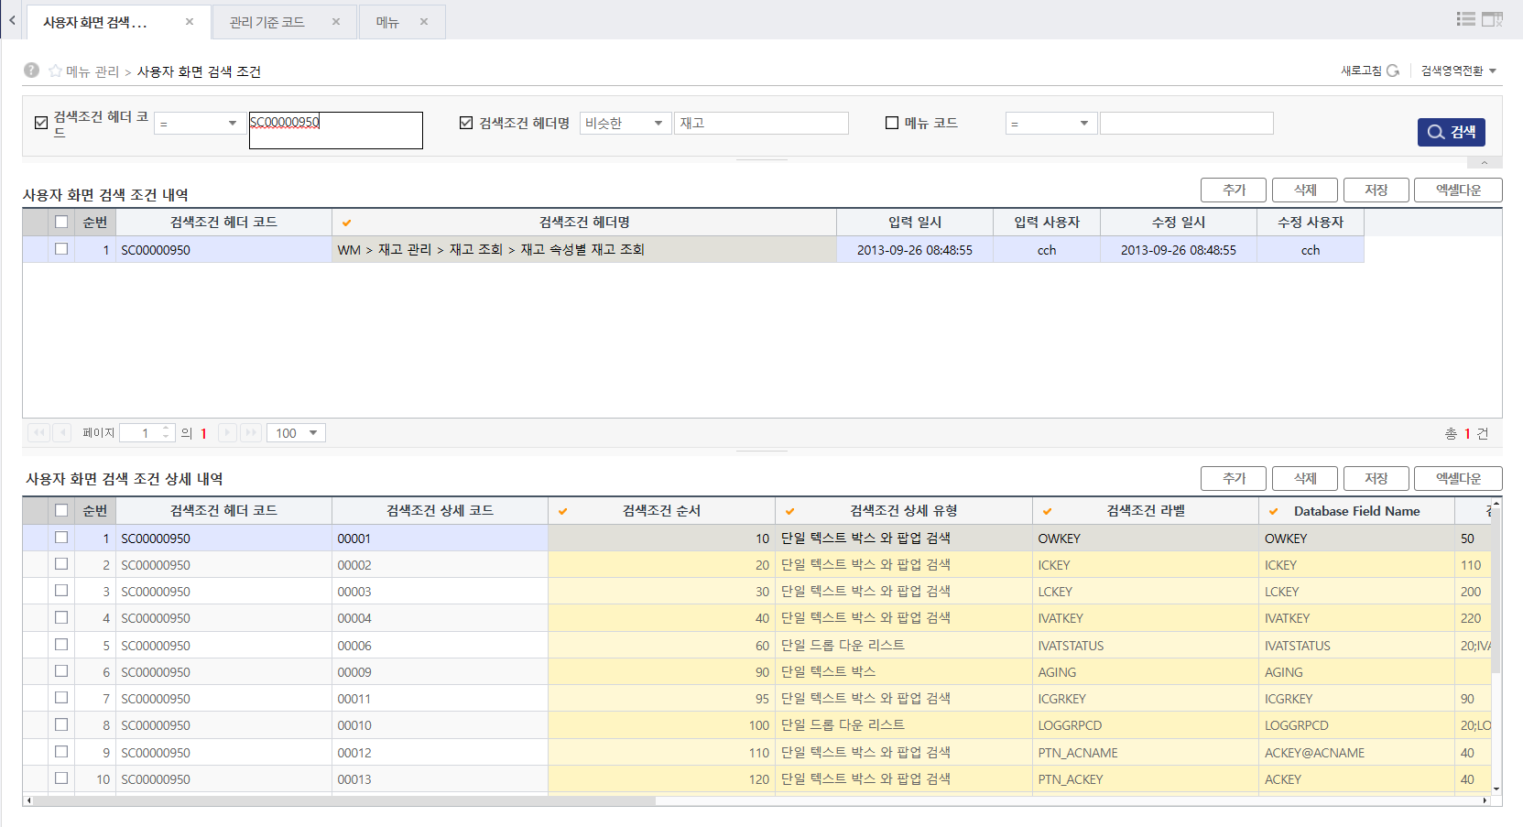

9-1

9-2

9-1

10-14~16
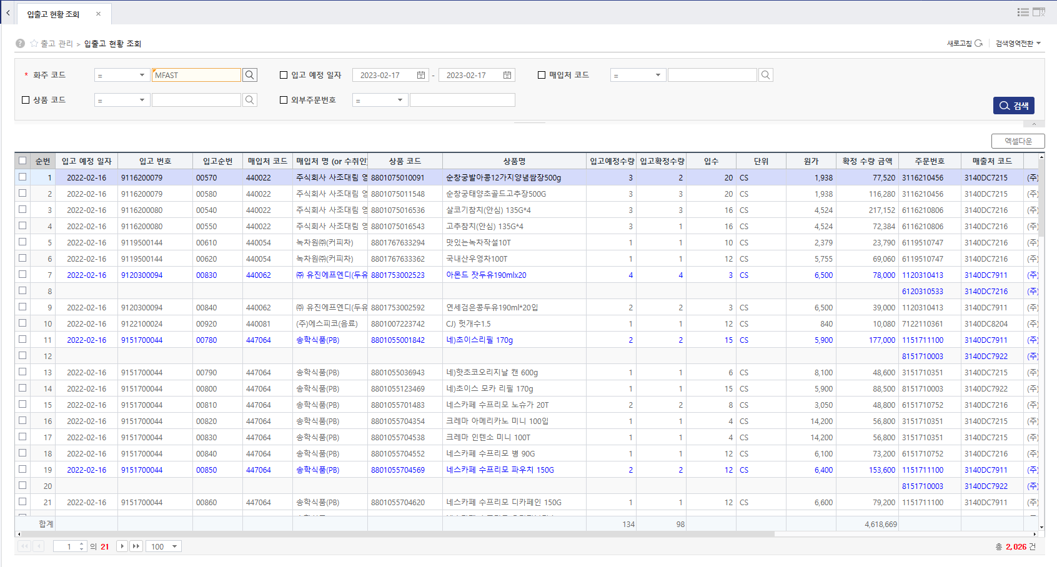

10-14

10-16

10-15

13-9
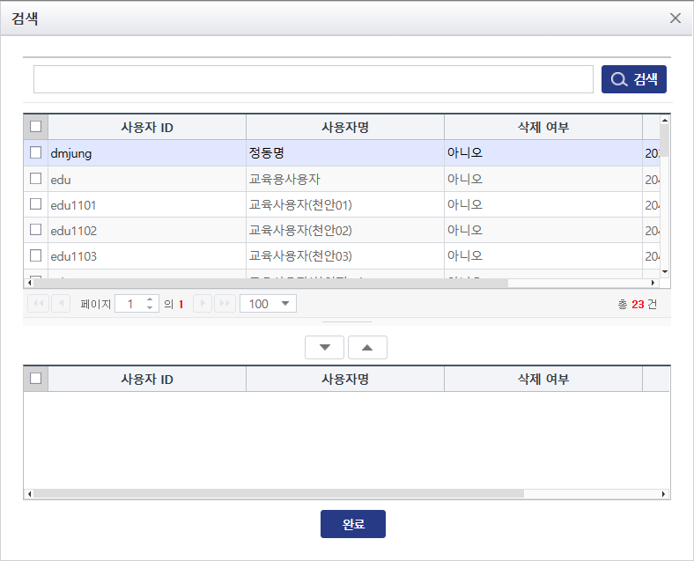
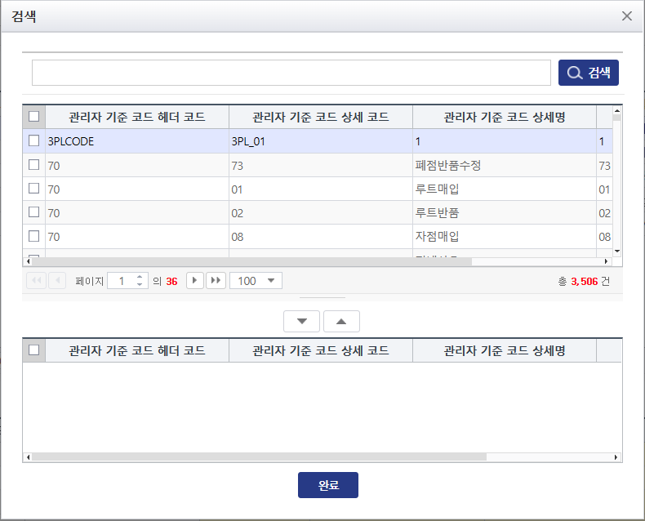

공통 검색 팝업창 오픈하고
검색ID 해당하는 정보를
서버에서 전달 받은
컬럼 명을 표시.

13-9
13-9
13-9

13-10
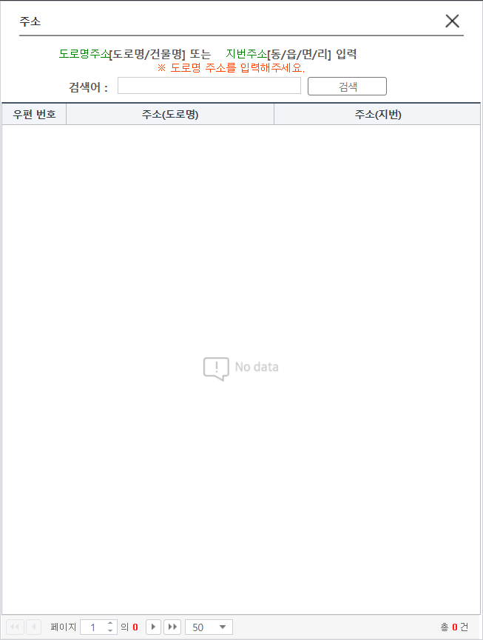

소스 위치
/AMS/src/main/nxui17/ams/comm/ZipCodePop.xfdl

13-10

18-6~7, 18-13
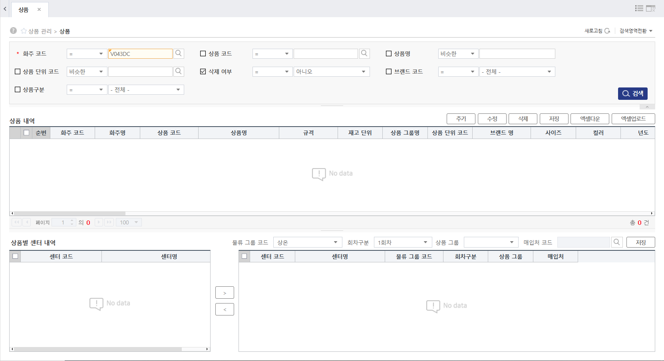

18-13

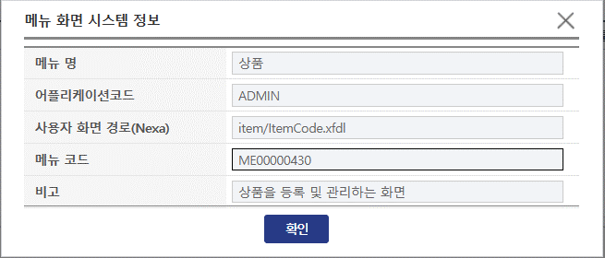

18-7

18-6

18-9~12, 18-14
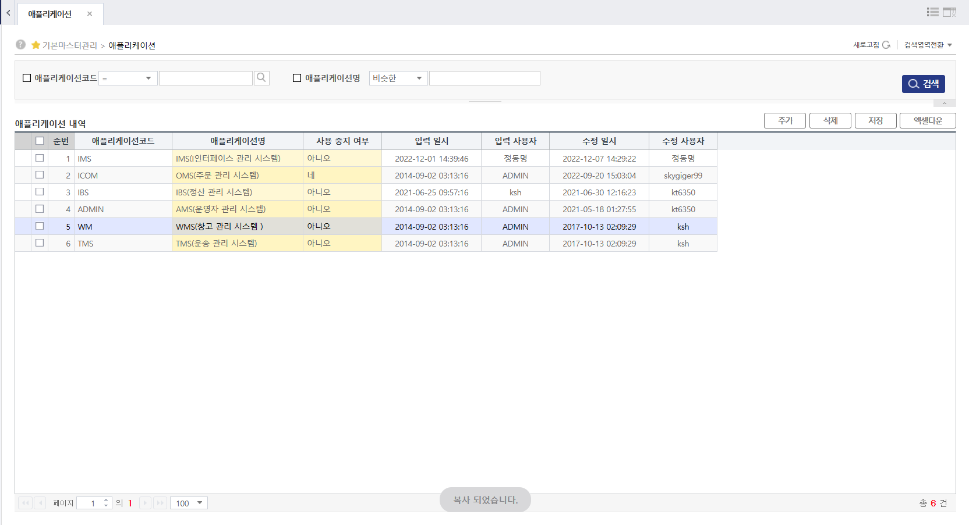

18-9
18-9
탭 닫기 이벤트 발생 시에
GRID 개인화 저장

18-14
18-10

18-11
모든 탭 닫기 이벤트
발생 시에 GRID
개인화 저장

18-12
18-12

2-2, 18-1~4,14
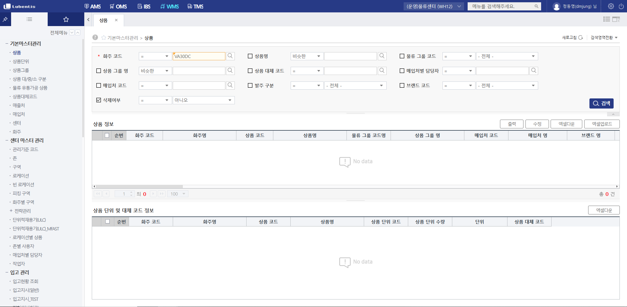

18-1

18-14
18-3

2-2

18-2
18-4

기본기본

